상품제안서
포터블 MP3 라디오 CD플레이어 MP-CD356 | 상품코드: S26741

 |  |  |  |  |  |  | 02-713-8555 | www.synergygift.co.kr
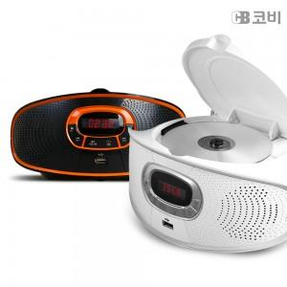 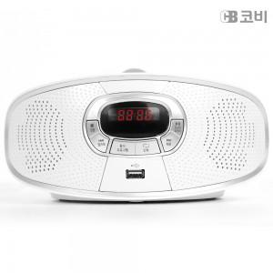 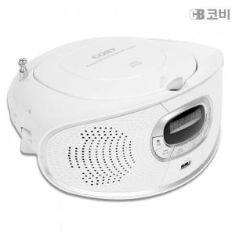

【상세/제작정보】

【인쇄/포장옵션】 | 레이저, 스티커 / 종이상자

【공급단가】 | 수량 | 20~ | 100~ | 300~ | 500~ | 1,000~
*VAT별도 | 단가 | 51,540원 | 49,630원 | 47,720원 | 45,810원 | 44,670원

【상품 URL】 | https://www.synergygift.co.kr:443/src/goods_detail.php?gdno=26741

